CANTEIRO

Obra | Lorenzo Gabriel
Empresa | Meia Praia Empreendiementos
Revisão | R00
LEVANTAMENTO QUANTITATIVO

Instalações de canteiro

Instalações de canteiro

 | Descrição | Unidade | Quantidade
 | Produtividade média | m2 / mês | 207.94
 | Pm | h/m2 | 49.00
 | Numero de funcionários | un | 15.00
 | Equipe administrativa | un | 5.00
 | Pontos de água e esgoto | un | 1.00 | 20 funcionários/ponto
 | Bebedouro | un | 4.00 | 1 / 5 pav.
 | Ferramentas | R$ | R$ 12,000.00 | 800,00/func.
 | EPI | R$ | R$ 10,000.00 | 500,00/func.
 | Banheiro | un | 1.00 | 1/20 func

Mobiliário de canteiro

 | Descrição | Unidade | Quantidade | Custo unitário | Custo total
 | Cadeira | un | 8.00 | 200.00 | 1,600.00
 | Mesa | un | 1.00 | 1,000.00 | 1,000.00
 | Ar condicionado | un | 1.00 | 5,000.00 | 5,000.00
 | Armário | m | 4.00 | 900.00 | 3,600.00
 | Escrivaninha | un | 5.00 | 800.00 | 4,000.00
 | TOTAL |  |  |  | 15,200.00
 | Descrição | Unidade | Quantidade | Custo unitário | Custo total
 | Computador pessoal | un | 1.00 | 6,000.00 | 6,000.00
 | Impressora | un | 1.00 | 2,000.00 | 2,000.00
 | Roteador | un | 2.00 | 500.00 | 1,000.00
 | TOTAL |  |  |  | 9,000.00

EPCs
Obra | Lorenzo Gabriel
Empresa | Meia Praia Empreendiementos
Revisão | R00
LEVANTAMENTO QUANTITATIVO
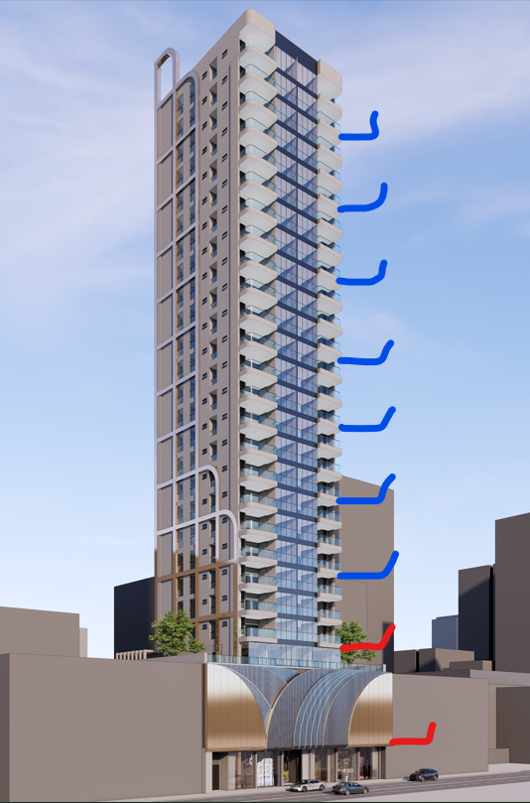
Equipamentos de proteção coletiva

Bandejas de proteção

 | Descrição | Unidade | Quantidade
 | Perímetro de projeção embasamneto | m | 110.48
 | Perímetro de projeção torre | m | 83.83
 | Bandeja de proteção primária | m | 194.31
 | Bandeja de proteção secundária | m | 83.83

Guarda - corpo de desforma

 | Descrição | Unidade | Quantidade
 | Perímetro de projeção da torre | m | 83.83
 | Repetições de pavimentos** | un | 4.00
 | Proteção de periferia pós desforma torre | m | 335.32

Tela fachadeira

 | Descrição | Unidade | Quantidade
 | Perimetro da torre | m | 83.83
 | Altura da torre | m | 62.30
 | Tela fachadeira | m2 | 5,222.61

Fechamento removível de vãos em madeira

 | Descrição | Unidade | Quantidade
 | Área das portas de elevadores | m2 | 2.16
 | Quantidade de elevadores | un | 2.00
 | Quantidade de portas de elevadores | un | 38.00
 | Fechamento removível de vãos em madeira | m2 | 82.08

Tapume

 | Descrição | Unidade | Quantidade
 | Perímetro de encontro com pavimentação | m | 36.00
 | Altura do tapume | m | 2.40
 | Cobertura para proteção de pedestres | m2 | 86.40

